Datos personales
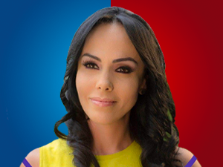

Nombres: | Marcela Priscila
Apellidos: | Holguín Naranjo
Facebook: | https://www.facebook.com/MarceHolguinec
Twitter: | @marcelaholguin
Descripción: | Asambleísta por la Provincia de Pichincha

